Sheet2
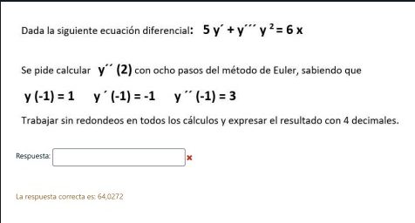
 |  | 7) Euler |  |  |  | Yi+1 = Yi +hf(Xi;Yi)

 |  | Xi | Yi | Zi | Wi | f(Xi;Yi;Zi) | g(Xi;Yi;Zi) | h(Xi;Yi;Zi) | Yi+1 | Zi+1 | Wi+1
 |  | -1 | 1 | -1 | 3 | -1 | 3 | -1 | 0.625 | 0.125 | 2.625
 |  | -0.625 | 0.625 | 0.125 | 2.625 | 0.125 | 2.625 | -11.2 | 0.671875 | 1.109375 | -1.575
 |  | -0.25 | 0.671875 | 1.109375 | -1.575 | 1.109375 | -1.575 | -15.610600324 | 1.087890625 | 0.51875 | -7.4289751217
 |  | 0.125 | 1.087890625 | 0.51875 | -7.4289751217 | 0.51875 | -7.4289751217 | -1.5578712582 | 1.282421875 | -2.2671156706 | -8.0131768435
 |  | 0.5 | 1.282421875 | -2.2671156706 | -8.0131768435 | -2.2671156706 | -8.0131768435 | 8.7167257846 | 0.43225349851 | -5.272056987 | -4.7444046743
 |  | 0.875 | 0.43225349851 | -5.272056987 | -4.7444046743 | -5.272056987 | -4.7444046743 | 169.18091778 | -1.5447678716 | -7.0512087398 | 58.698439492
 |  | 1.25 | -1.5447678716 | -7.0512087398 | 58.698439492 | -7.0512087398 | 58.698439492 | 17.917237713 | -4.188971149 | 14.96070607 | 65.417403634
 |  | 1.625 | -4.188971149 | 14.96070607 | 65.417403634 | 14.96070607 | 65.417403634 | -3.7072863448 | 1.4212936271 | 39.492232432 | 64.027171255
 |  | 2 | 1.4212936271 | 39.492232432 | 64.027171255

y''' = (6x - 5y' - 0y'')/y^2

Cambio var

y' = z
y'' = w

Sist

y' = z | f(
z' = w | g(
w' = (6x - 5z - 0w)/y^2 | h(

y(-1) = 1
z(-1) = -1
w(-1) =3

w(2) = ?

h | 0.375

